Sheet1
Phụ lục
KHẢO SÁT HIỆN TRẠNG VÀ NHU CẦU HẠ TẦNG WIFI MIỄN PHÍ Ở ĐIỂM CÔNG CỘNG TẠI XÃ XUÂN HẢI (Kèm theo Công văn Số: /UBND-VHXH ngày /3/2026 của Ủy ban nhân dân xã Xuân Hải)

TT | Tên thôn/TDP | Tên điểm công cộng (khu trung tâm, nhà sinh hoạt cộng đồng, nhà văn hóa, chợ,...) | Địa chỉ | Diện tích (m2) | Số hộ/thôn, TDP | Số dân | Dự kiến số lượt truy cập đồng thời | Hiện trạng Wifi miễn phí (có/không) |  | Tọa độ vị trí |  | Hình ảnh | Nguồn kinh phí lắp đặt và duy trì: Địa phương, viễn thông công ích, chương trình khác (ghi rõ nếu có)

 |  |  |  |  |  |  |  | Có | Không | Long | Lat
1 | Thôn Gò Đền | Nhà Cộng đồng | Thôn Gò Đền | 400 | 798 | 2,999 | 850 |  | X | 109.02495 | 11.65398 | 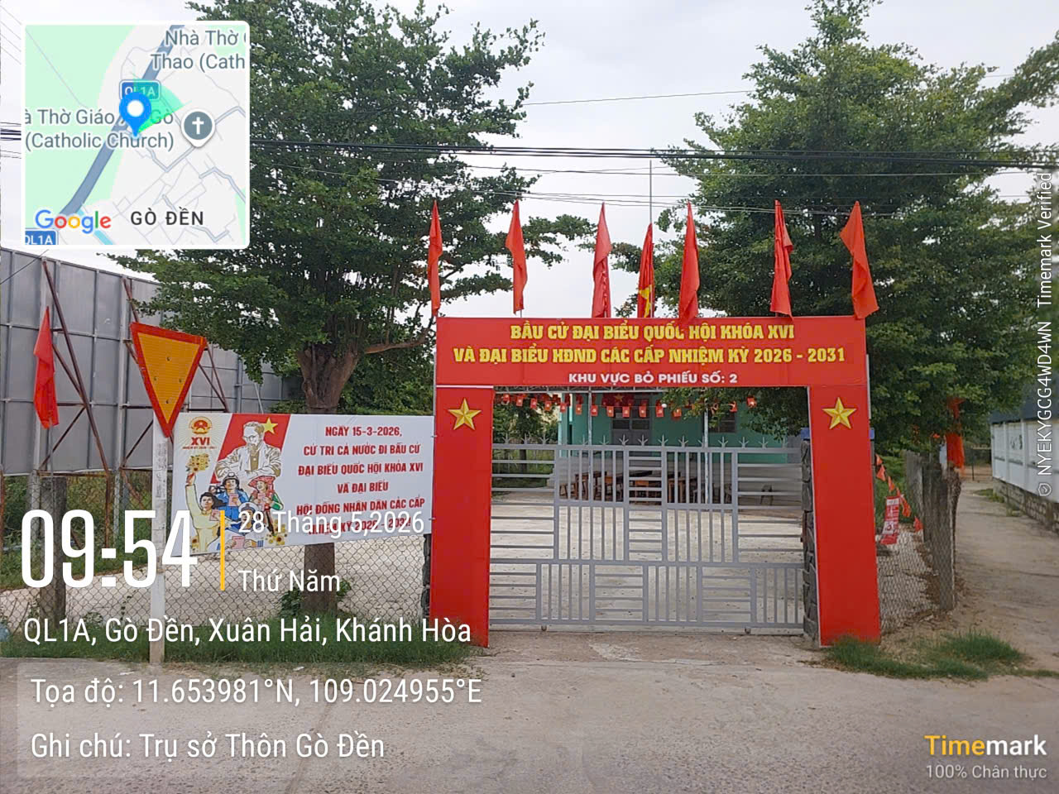
 | Thôn Gò Đền | Chợ Gò Đền | Thôn Gò Đền | 550 | nt | nt | 750 |  | X | 109.02567 | 11.65544 | 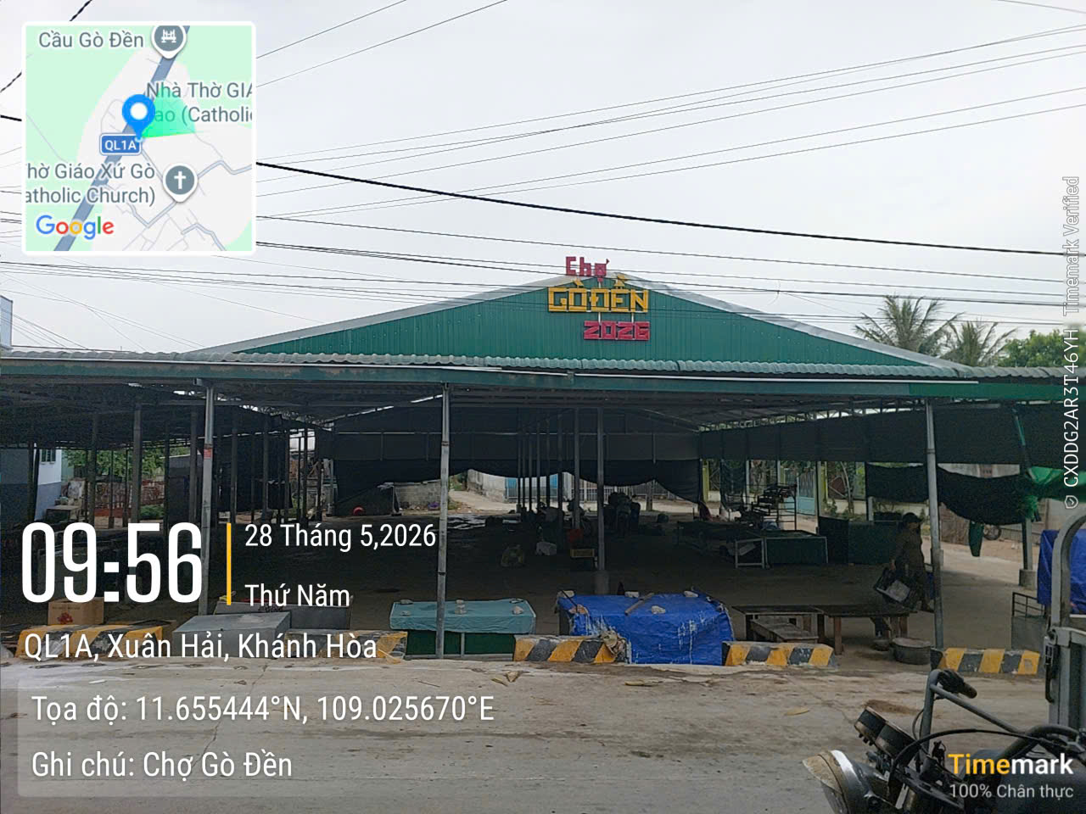
2 | Thôn Gò Thao | Nhà Cộng đồng | Thôn Gò Thao | 549 | 590 | 2,453 | 950 |  | X | 109.03207 | 11.65453 | 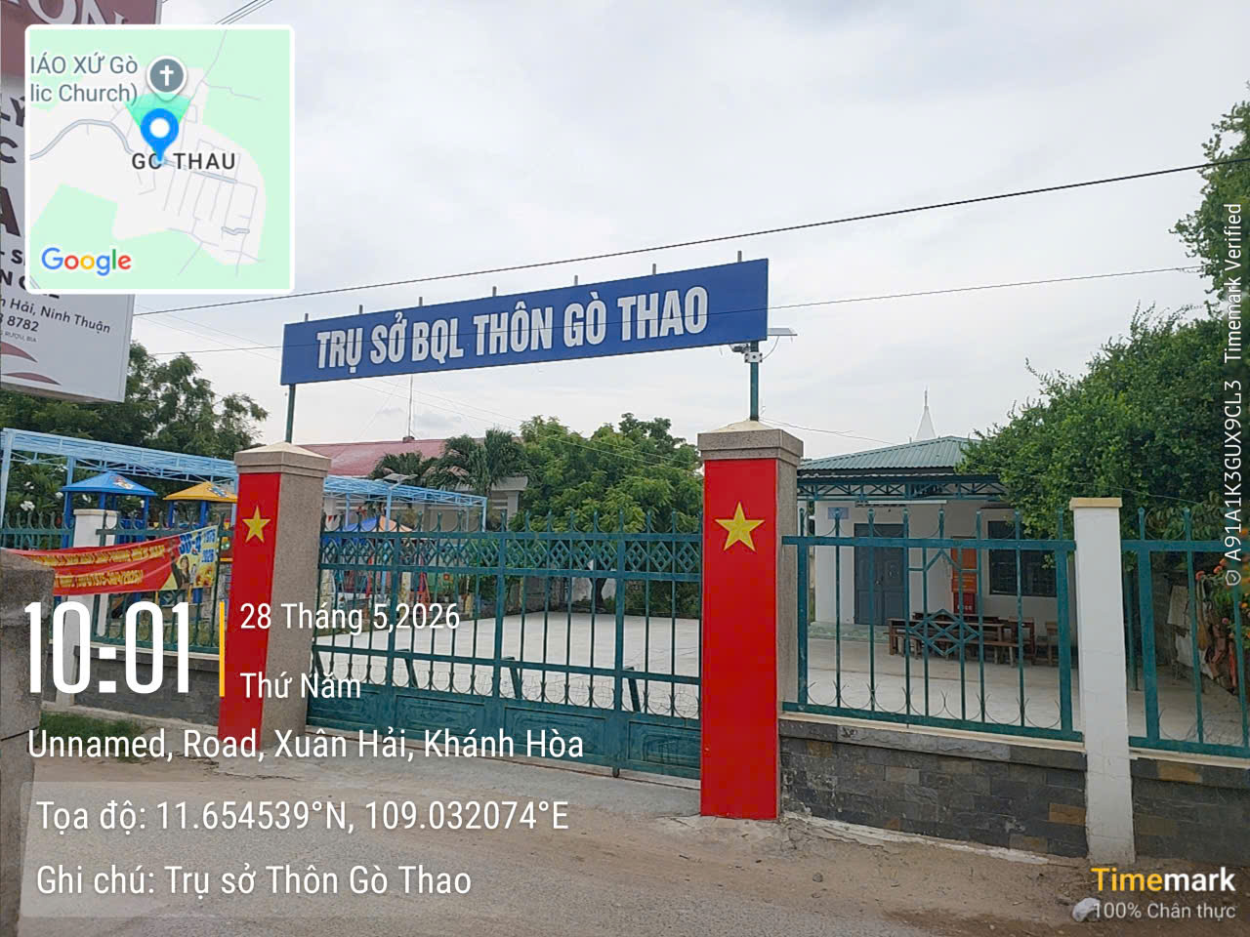
3 | Thôn Hòn Thiên | Nhà Cộng đồng | Thôn Hòn Thiên | 939 | 336 | 1,402 | 500 |  | X | 109.01981 | 11.63414 | 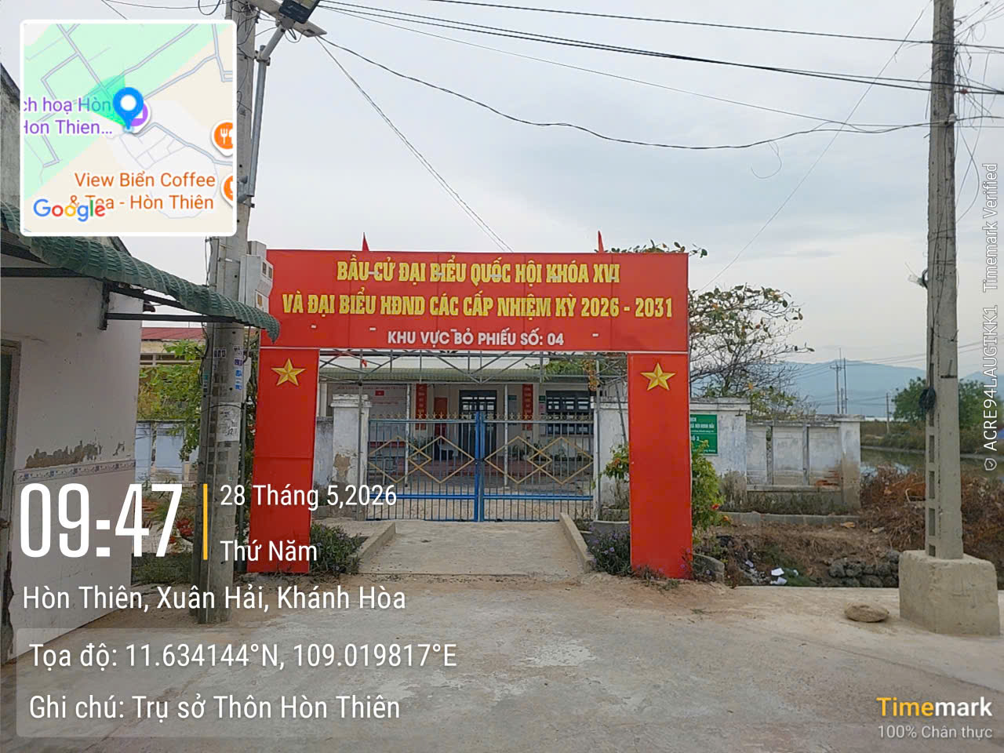
4 | Thôn Thủy Lợi | Nhà Cộng đồng và chợ | Thôn Thủy Lợi | 236 | 795 | 3,365 | 1,735 |  | X | 109.01456 | 11.64184 | 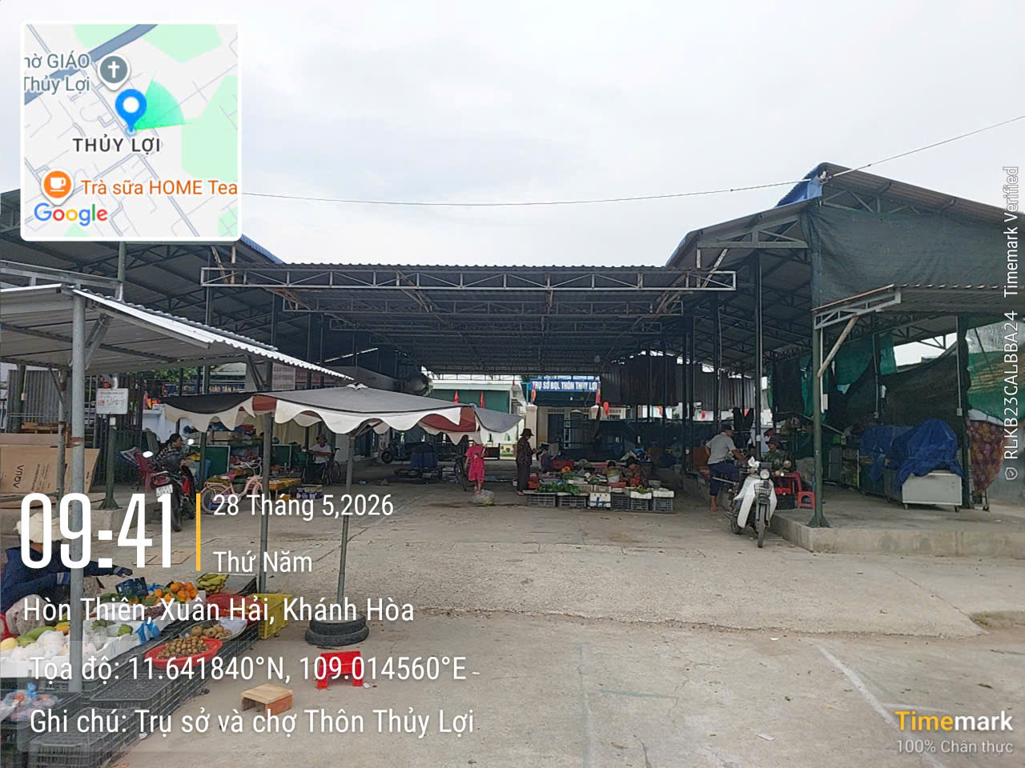
5 | Thôn Hộ Diêm | Nhà Cộng đồng | Thôn Hộ Diêm | 230 | 1,065 | 4,009 | 1,500 |  | X | 108.99656 | 11.62803 | 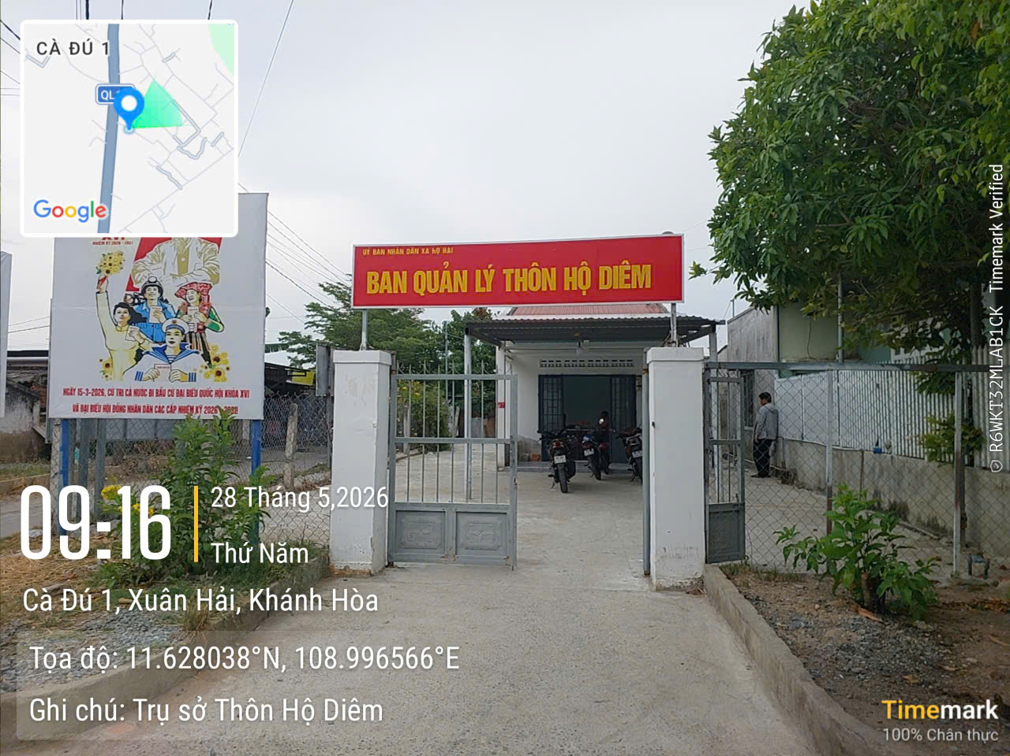
 |  | Chợ Hộ Diêm | Thôn Hộ Diêm |  | nt | nt | 1,200 |  | X | 109.00497 | 11.63875 | 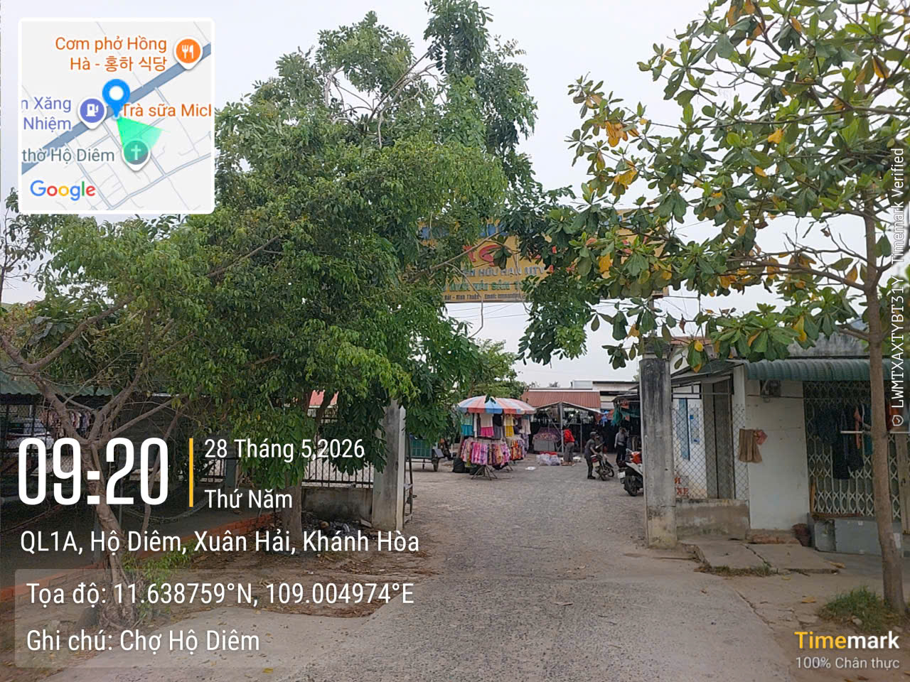
6 | Thôn Gò Gũ | Nhà Cộng đồng thay bằng Ngã tư chuồng chó | Thôn Gò Gũ | 200 | 893 | 3,579 | 1,850 |  | X | 109.01038 | 11.63861 | 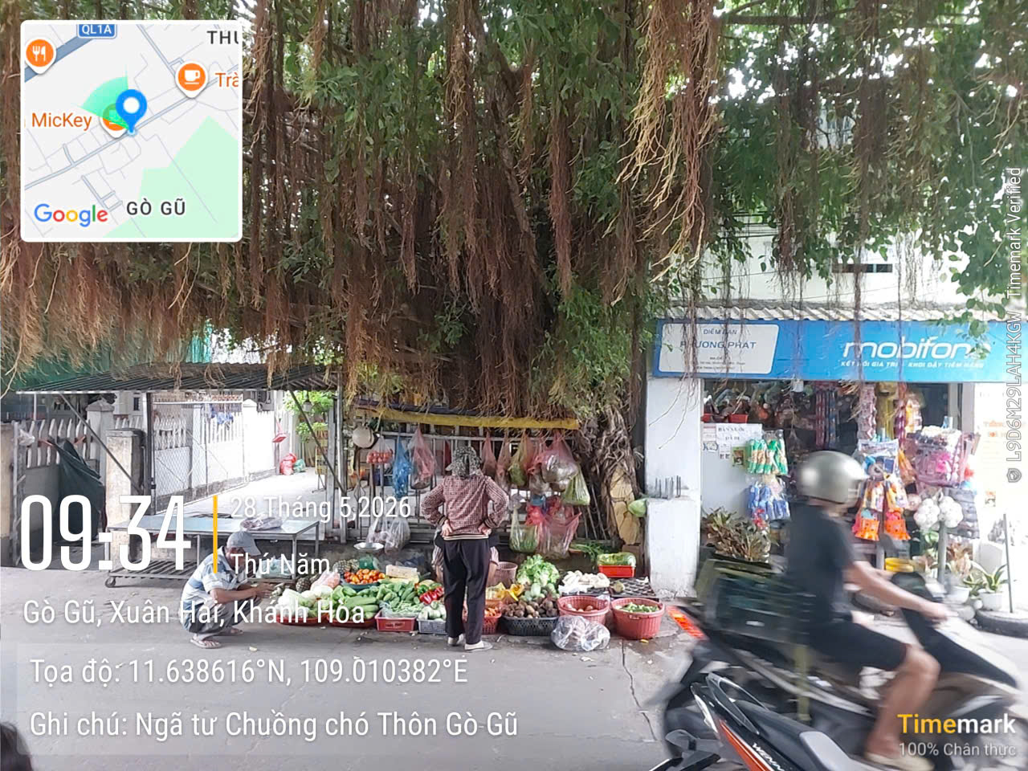
7 | Thôn Lương Cách | Nhà Cộng đồng | Thôn Lương Cách | 2,179 | 988 | 3,868 | 1,900 |  | X
 |  | Chợ Lương Cách | Thôn Lương Cách | 948 | nt | nt | 1,250 |  | X | 108.99656 | 11.62803 | 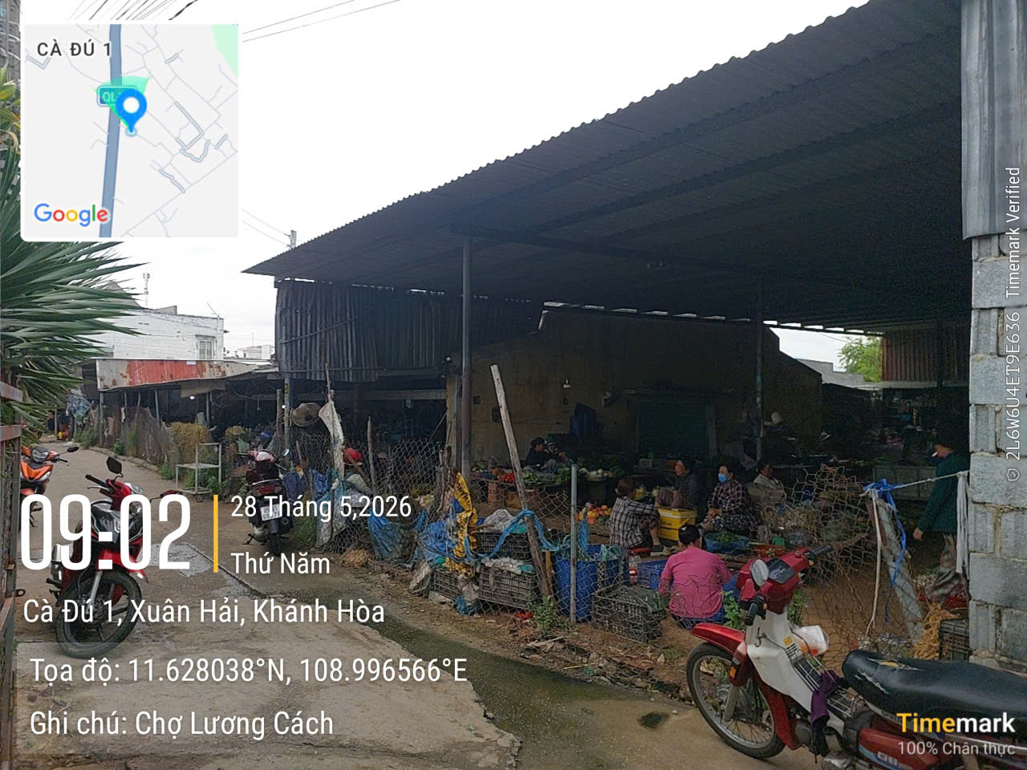
8 | Thôn Đá Bắn | Nhà Công đồng | Thôn Đá Bắn | 137 | 1,025 | 3,814 | 1,950 |  | X | 108.99602 | 11.62238 | 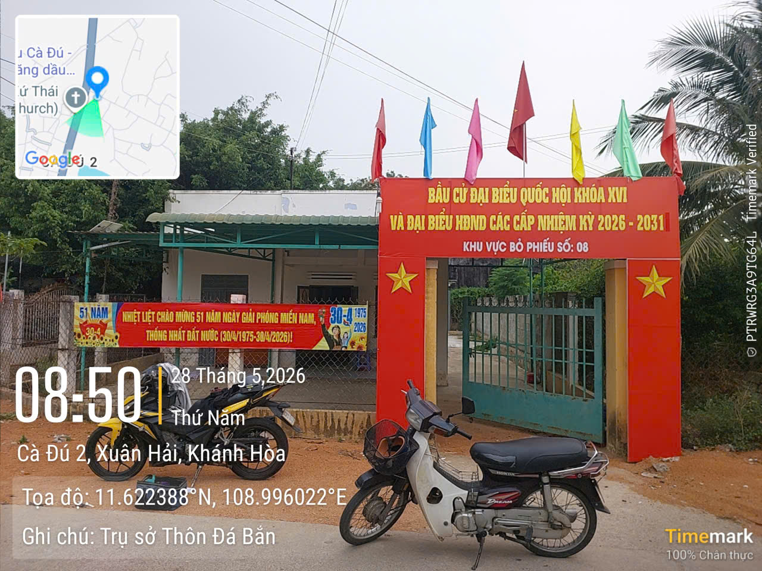
9 | Thôn An Hòa | Nhà Cộng đồng | Thôn An Hòa | 250 | 544 | 2,158 | 835 |  | X | 108.97546 | 11.64971 | 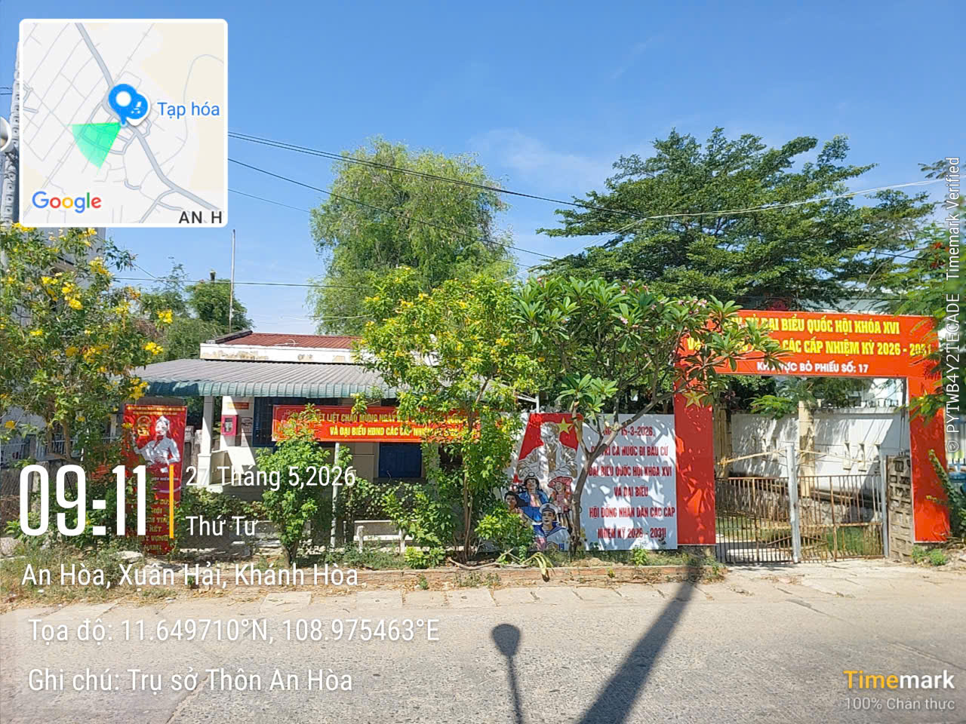
10 | Thôn An Nhơn | Trụ sở BQL thôn | Thôn An Nhơn | 1,314 | 638 | 2,586 | 350 |  | X
 |  | Nhà Cộng đồng | Thôn An Nhơn | 33 | nt | nt | 325 |  | X | 108.89431 | 11.57995 | 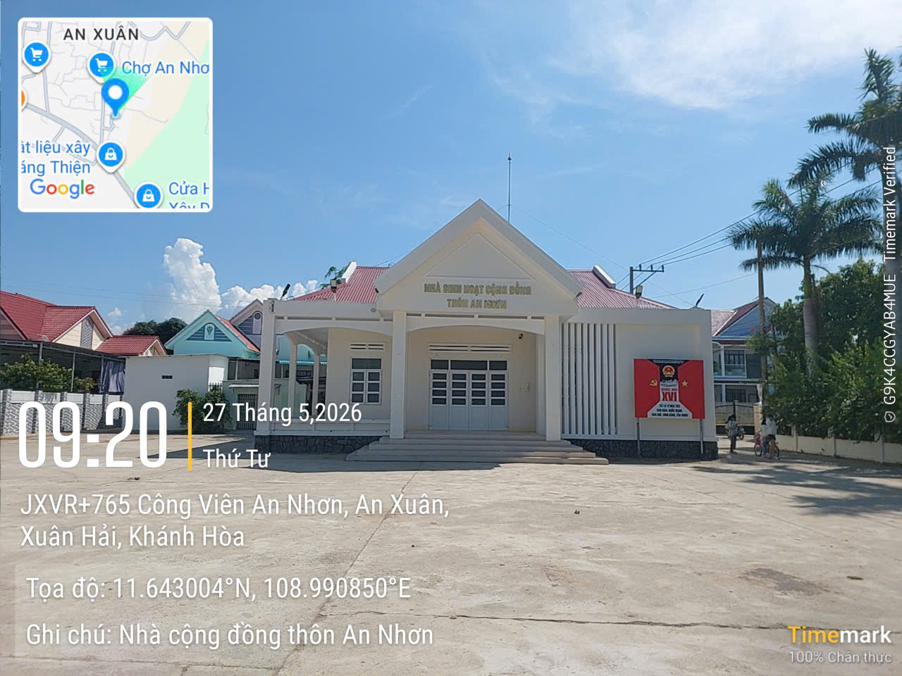
 |  | Công viên | Thôn An Nhơn | 800 | nt | nt | 215 |  | X
11 | Thôn An Xuân 1 | Nhà Cộng đồng | Thôn An Xuân 1 | 330 | 517 | 1,889 | 790 |  | X | 108.98621 | 11.64321 | 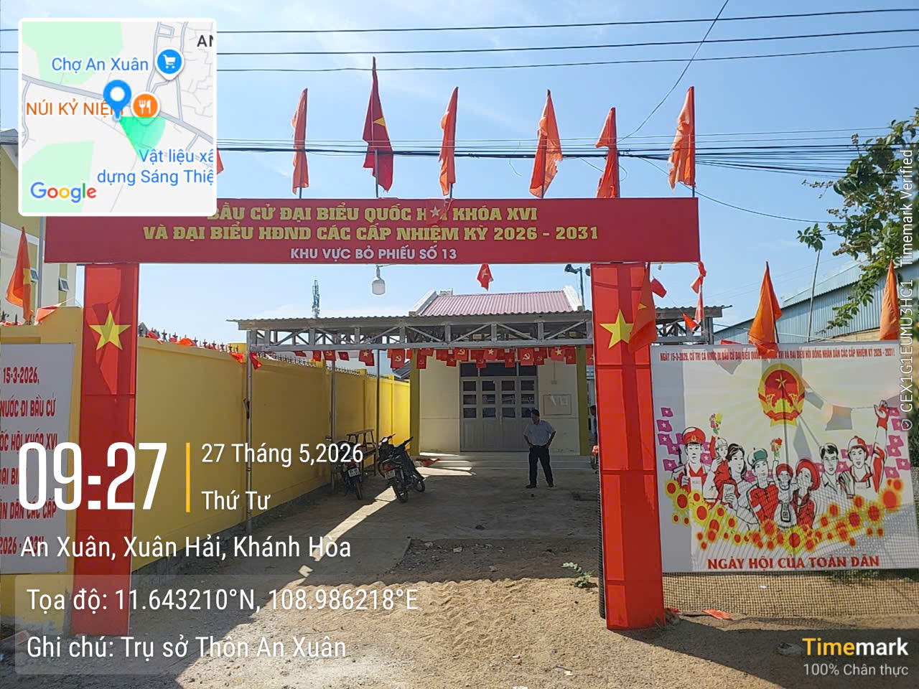
12 | Thôn An Xuân 2 | Đình An Xuân | Thôn An Xuân 2 | 1,125 | 509 | 1,802 | 745 |  | X | 108.98838 | 11.64540 | 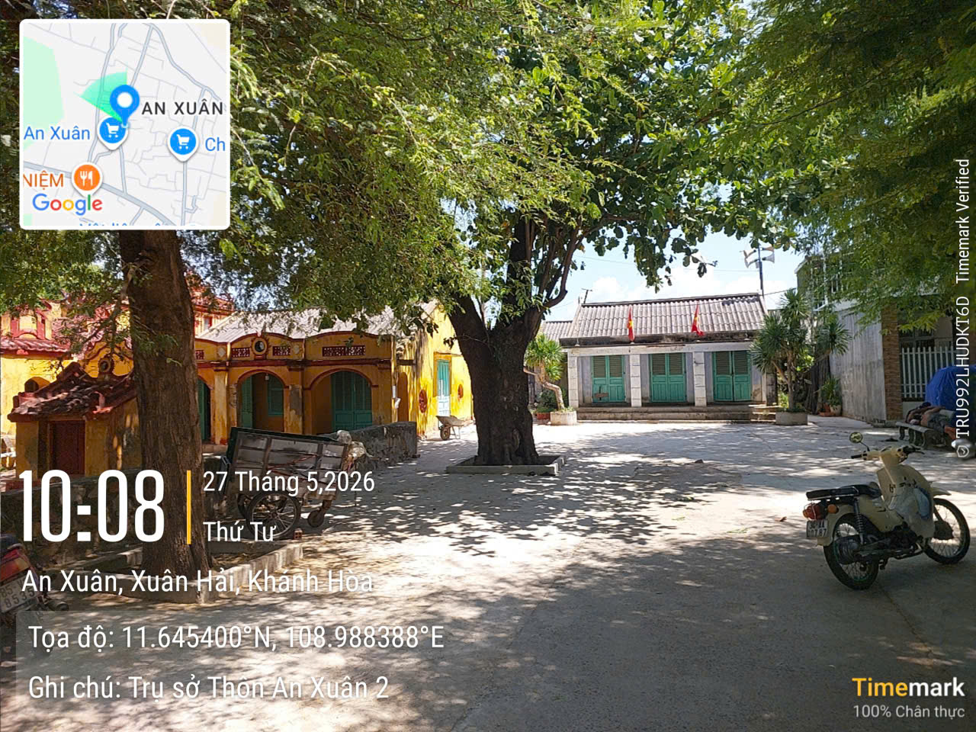
13 | Thôn An Xuân 3 | Nhà Cộng đồng | Thôn An Xuân 3 | 193 | 589 | 2,095 | 570 |  | X
 |  | Chợ An Xuân | Thôn An Xuân 3 | nt | nt | 1,200 | 475 |  | X
14 | Thôn Phước Nhơn 1 | Nhà Cộng đồng | Thôn Phước Nhơn 1 | 351 | 636 | 2,579 | 935 |  | X | 109.00075 | 11.65863 | 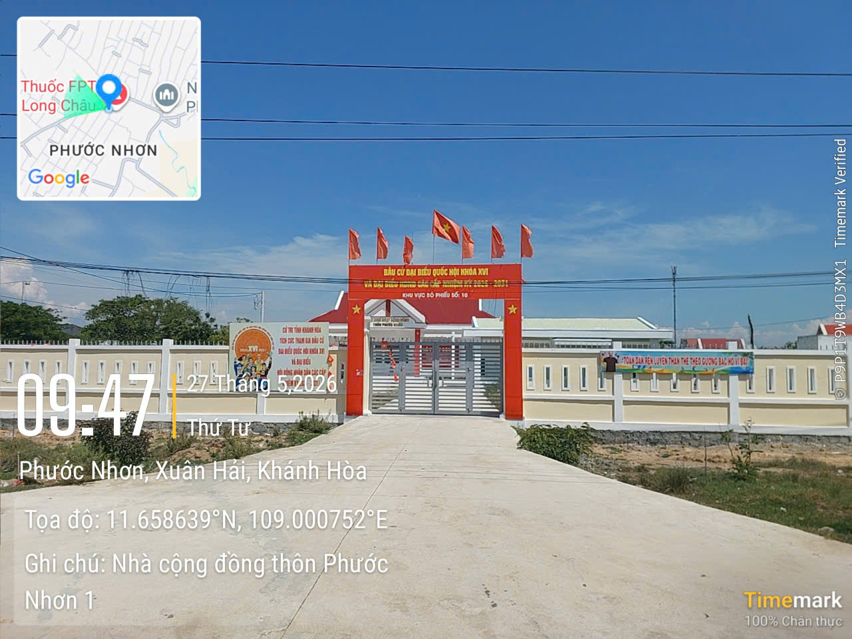
15 | Thôn Phước Nhơn 2 | Nhà Cộng đồng | Thôn Phước Nhơn 2 | 295 | 424 | 1,783 | 725 |  | X | 109.00004 | 11.66064 | 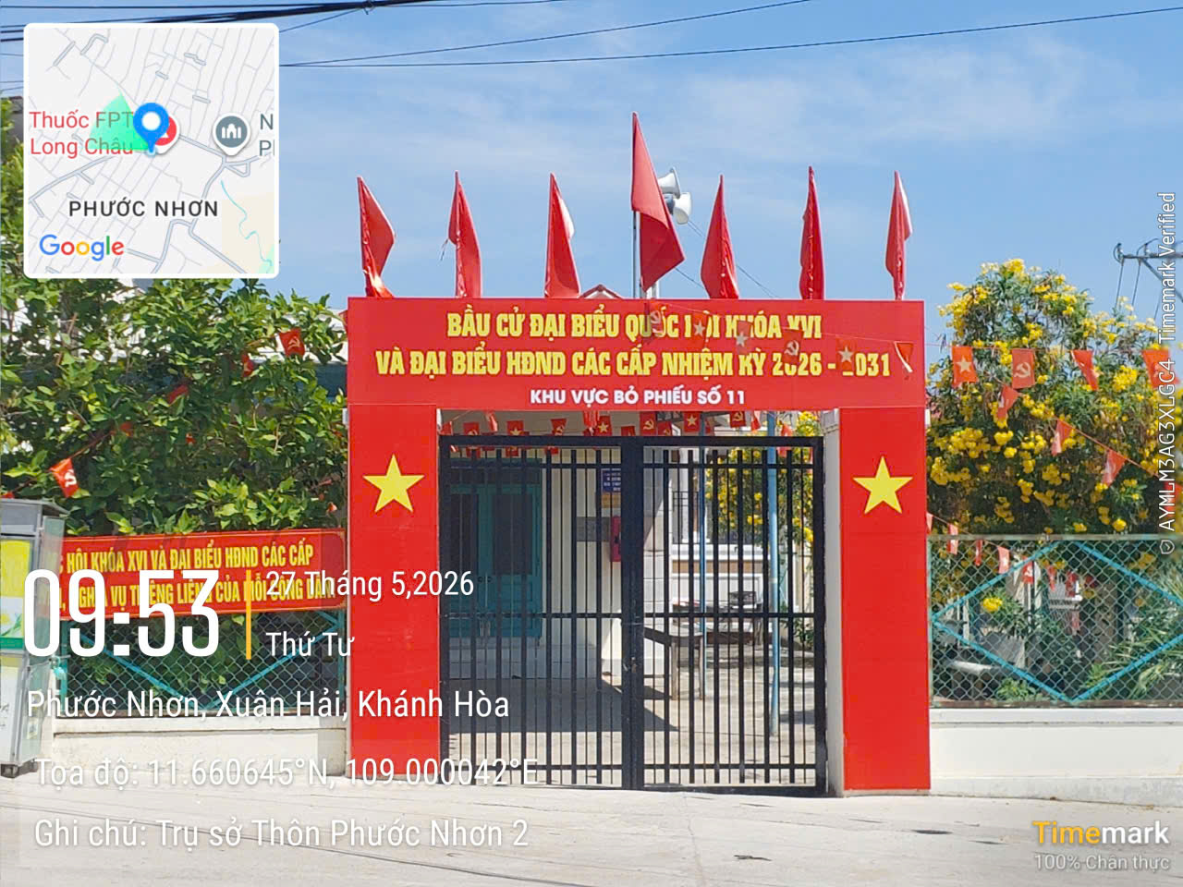
16 | Thôn Phước Nhơn 3 | Nhà Cộng đồng | Thôn Phước Nhơn 3 | 135 | 811 | 3,516 | 1,350 |  | X
 |  | Công viên & Chợ | Thôn Phước Nhơn 3 | nt | nt | 1,104 | 525 |  | X | 108.99953 | 11.66032 | 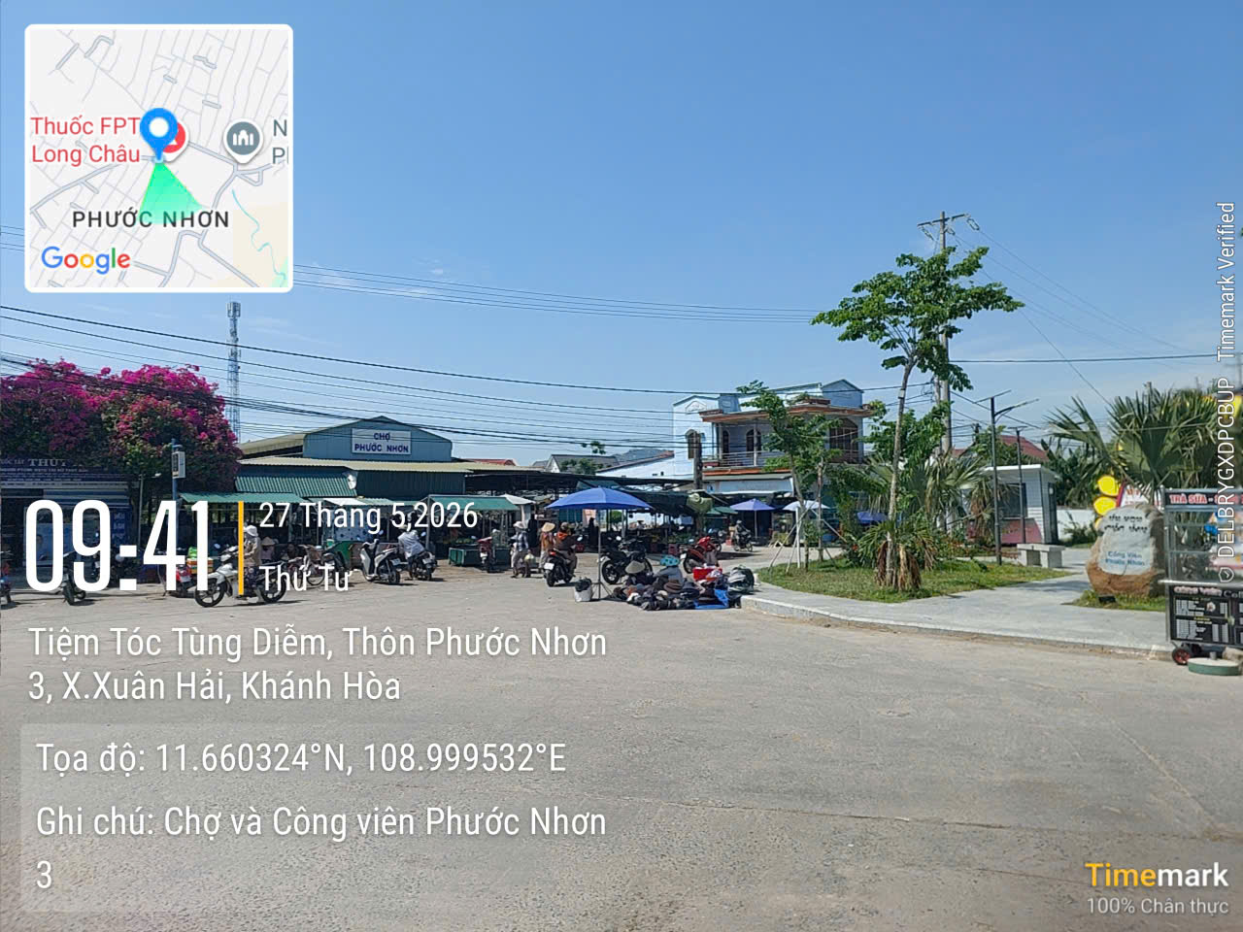
17 | Thôn Thành Sơn | Nhà Cộng đồng | Thôn Thành Sơn | 686 | 406 | 1,493 | 550 |  | X | 108.99392 | 11.63912 | 